Checklist Testing
STT | Mô tả nội dung cần test | Trạng Thái | Start Test | Finish Test | Names | Hình ảnh
1 | Kiểm tra các file. CSS và File.Js: Output, Fonts, Swiper-bundle.min, Jos, custom đã khai báo hay chưa? | Completed | 2024-10-23 | 2024-10-24 | Nguyễn Ngọc Kha
2 | Kiểm tra khoảng cách giữa: Logo, Nav: Demo - About - Services,... Login - Sign up free đã đúng với trang mẫu chưa? | Completed | 2024-10-23 | 2024-10-24 | Nguyễn Ngọc Kha
3 | Kiểm tra font chữ đã đúng với trang mẫu chưa? | Completed | 2024-10-23 | 2024-10-24 | Nguyễn Ngọc Kha
4 | Kiểm tra các hover-text, hover-button có hoạt động không? | Completed | 2024-10-23 | 2024-10-24 | Nguyễn Ngọc Kha
5 | Kiểm tra kích thước, font của text chính có đúng với trang mẫu chưa? | Completed | 2024-10-23 | 2024-10-24 | Nguyễn Ngọc Kha
6 | Kiểm tra các hiệu ứng của thư viện js jos, init jos đã hoạt động chưa? Có giống với trang mẫu không? | Completed | 2024-10-23 | 2024-10-24 | Nguyễn Ngọc Kha | 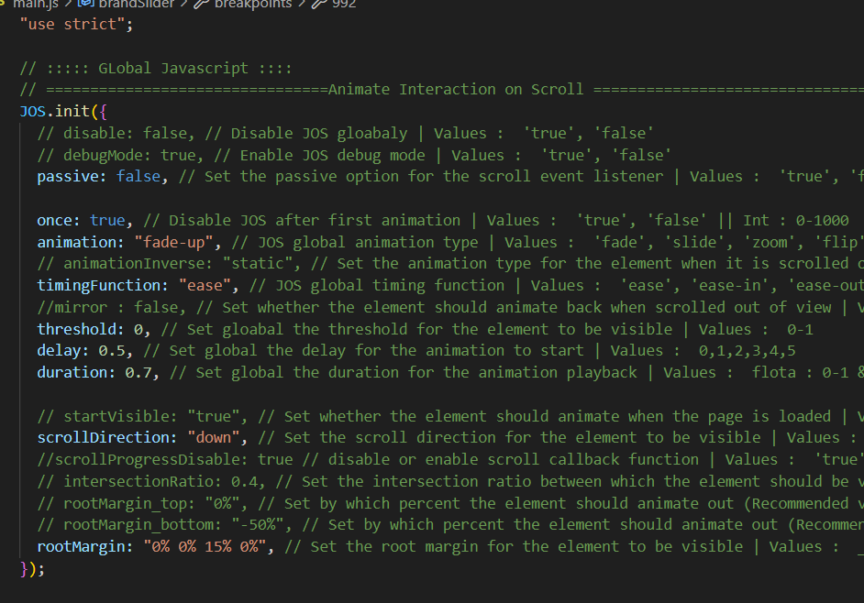
7 | Kiểm tra hiệu ứng của thư viện swiper, init swiper đã hoạt động chưa? | Completed | 2024-10-23 | 2024-10-24 | Nguyễn Ngọc Kha
8 | Kiểm tra các responsice theo devices đã hoạt động hay chưa? | Completed | 2024-10-23 | 2024-10-24 | Nguyễn Ngọc Kha
9 |  |  | 2024-10-23 |  | Nguyễn Ngọc Kha
10 |  |  | 2024-10-23 |  | Nguyễn Ngọc Kha
11 |  |  | 2024-10-23 |  | Nguyễn Ngọc Kha
12 |  |  | 2024-10-23 |  | Nguyễn Ngọc Kha
13 |  |  | 2024-10-23 |  | Nguyễn Ngọc Kha

